Hoja1
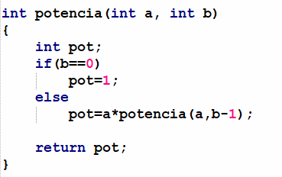
 | a | b | b==0 | pot
 | 2 | 4 | F | 2 * potencia(2,3) | 2 * 8=16

 | a | b | b==0 | pot
 | 2 | 3 | F | 2 * potencia(2,2) | 2 * 4=8

 | a | b | b==0 | pot
 | 2 | 2 | F | 2 * potencia(2,1) | 2 * 2=4

 | a | b | b==0 | pot
 | 2 | 1 | F | 2 * potencia(2,0) | 2 * 1=2

 | a | b | b==0 | pot
 | 2 | 0 | V | 1

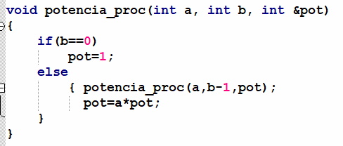
a | b | pot | b==0 | potencia_proc(a,b,pot)
2 | 4 | 111 | F | potencia_proc(2,3,8)
 |  | 2*8=16

a | b | pot | b==0 | potencia_proc(a,b,pot)
2 | 3 | 111 | F | potencia_proc(2,2,4)
 |  | 2*4=8

a | b | pot | b==0 | potencia_proc(a,b,pot)
2 | 2 | 111 | F | potencia_proc(2,1,2)
 |  | 2*2=4

a | b | pot | b==0 | potencia_proc(a,b,pot)
2 | 1 | 111 | F | potencia_proc(2,0,111)
 |  | 2*1=2 |  | potencia_proc(2,0,1)

a | b | pot | b==0 | potencia_proc(a,b,pot)
2 | 0 | 111 | V
 |  | 1

